상품제안서
코디 5단 미니우산 (파우치포함) | 상품코드: S41887

 |  |  |  |  |  |  | 02-713-8555 | www.synergygift.co.kr
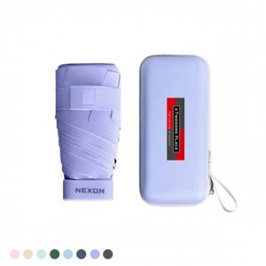 

【상세/제작정보】

【인쇄/포장옵션】 | 실크, 레이저, 풀칼라 / 포장불가능

【공급단가】 | 수량 | 50~ | 100~ | 300~ | 1,000~ | 5,000~
*VAT별도 | 단가 | 6,370원 | 6,270원 | 6,120원 | 5,880원 | 5,630원

【상품 URL】 | https://www.synergygift.co.kr:443/src/goods_detail.php?gdno=41887

